상품제안서
가이드 케이블 일체형 2in1 도킹형 보조배터리 3000mAh | 상품코드: S42850

 |  |  |  |  |  |  | 02-713-8555 | www.synergygift.co.kr
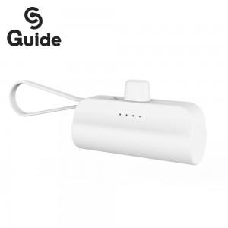

【상세/제작정보】

【인쇄/포장옵션】 | 레이저, 풀칼라 / 포장지포장

【공급단가】 | 수량 | 50~ | 100~ | 500~ | 1,000~ | 5,000~
*VAT별도 | 단가 | 3,660원 | 3,460원 | 3,290원 | 3,210원 | 3,150원

【상품 URL】 | https://www.synergygift.co.kr:443/src/goods_detail.php?gdno=42850

